TU - 0024 - 15.09.2022
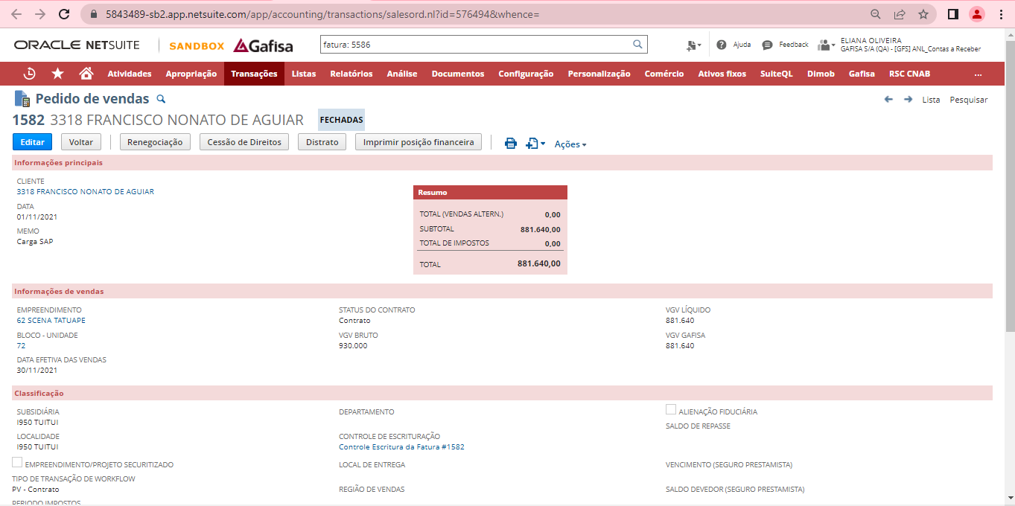

Vencimento original | Novo Vencimento | Dias de atraso | Parcela | Multa - 2% | Juros | Valor atualizada - 14/09/2022 |  | JUROS 6 casas após a virgula
2022-05-30 | 2022-09-14 | 107 | R$ 109.56 | R$ 2.19 | R$ 3.91 | R$ 115.66 |  | Juros diario - TP | 0.031485%
2022-06-30 | 2022-09-14 | 76 | R$ 592,162.24 | R$ 11,843.24 | R$ 15,001.29 | R$ 619,006.78 |  | Juros Simples | 0.033333%
 |  |  | R$ 592,271.80

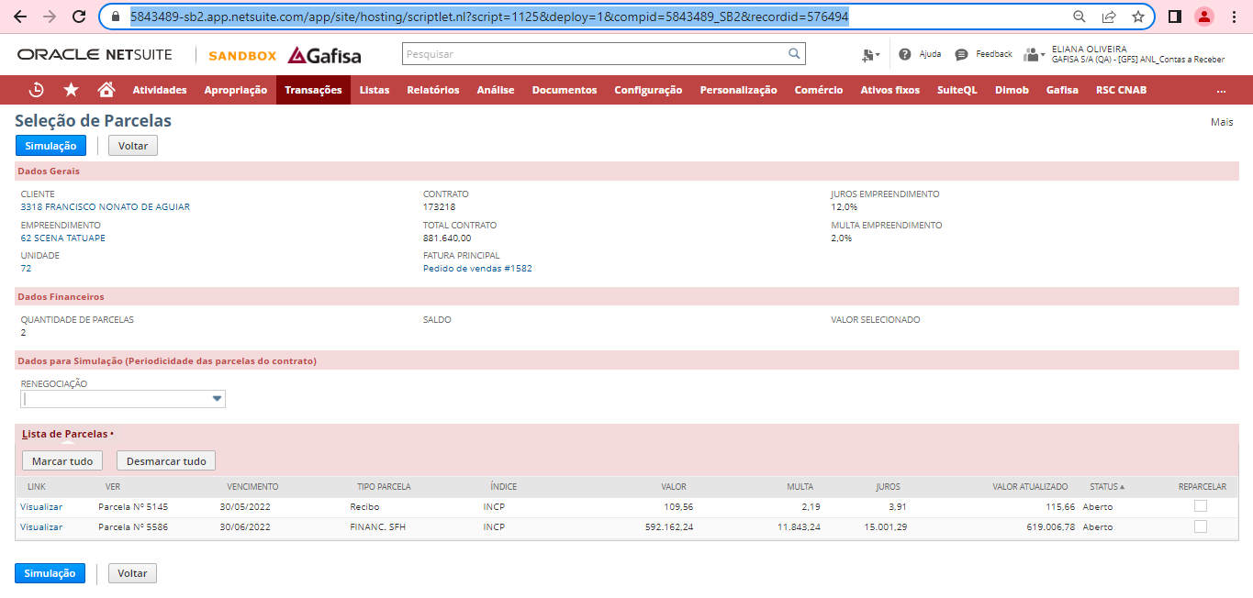

Fatura: 5145
https://5843489-sb2.app.netsuite.com/app/accounting/transactions/custinvc.nl?id=577445&compid=5843489_SB2 |  |  |  |  |  | 2021-11-30 | 2022-09-01
 |  |  |  |  |  | 109.56 | R$ 121.07

Fatura: 5586
https://5843489-sb2.app.netsuite.com/app/accounting/transactions/custinvc.nl?id=603176&whence=

 | 2022-05-01 | 2022-09-01
 | R$ 592,162.24 | R$ 629,889.46

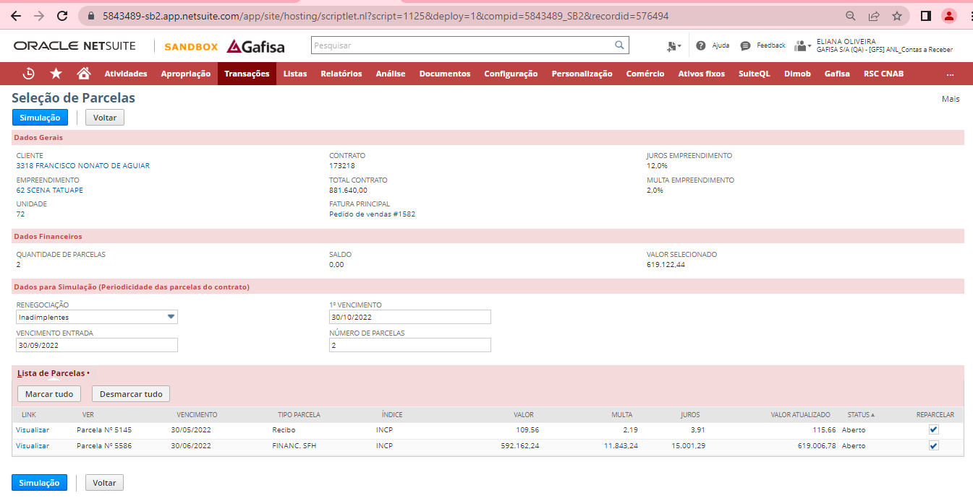
 |  |  |  |  |  |  |  |  |  | INCP
https://5843489-sb2.app.netsuite.com/app/site/hosting/scriptlet.nl?script=1125&deploy=1&compid=5843489_SB2&recordid=576494 |  |  |  |  |  |  |  |  |  | Mês | Fator | ▲%
 |  |  |  |  |  |  |  |  |  | Aug-22 | 1044.92769 | 0.088047%
 |  |  |  |  |  |  |  |  |  | Jul-22 | 1044.00848 | 0.863528%
 |  |  |  |  |  |  |  |  |  | Jun-22 | 1035.07035 | 2.137857%
 |  |  |  |  |  |  |  |  |  | May-22 | 1013.40520 | 2.283697%
 |  |  |  |  |  |  |  |  |  | Apr-22 | 990.77881 | 0.947675%
 |  |  |  |  |  |  |  |  |  | Mar-22 | 981.47759 | 0.857227%
 |  |  |  |  |  |  |  |  |  | Feb-22 | 973.13561 | 0.383828%
 |  |  |  |  |  |  |  |  |  | Jan-22 | 969.41473 | 0.713172%
 |  |  |  |  |  |  |  |  |  | Dec-21 | 962.55009 | 0.346194%
 |  |  |  |  |  |  |  |  |  | Nov-21 | 959.22930 | 0.672373%
 |  |  |  |  |  |  |  |  |  | Oct-21 | 952.82277 | 0.855037%
 |  |  |  |  |  |  |  |  |  | Sep-21 | 944.74486 | 0.513037%
 |  |  |  |  |  |  |  |  |  | Aug-21 | 939.92270 | 0.463993%
 |  |  |  |  |  |  |  |  |  | Jul-21 | 935.58167 | 0.846027%
 |  |  |  |  |  |  |  |  |  | Jun-21 | 927.73280 | 2.160262%
 |  |  |  |  |  |  |  |  |  | May-21 | 908.11513 | 2.218892%
 |  |  |  |  |  |  |  |  |  | Apr-21 | 888.40244 | 0.900411%
 |  |  |  |  |  |  |  |  |  | Mar-21 | 880.47455 | 1.304595%
 |  |  |  |  |  |  |  |  |  | Feb-21 | 869.13585 | 1.890224%
 |  |  |  |  |  |  |  |  |  | Jan-21 | 853.01201 | 0.892143%
 |  |  |  |  |  |  |  |  |  | Dec-20 | 845.46922 | 0.701230%
 |  |  |  |  |  |  |  |  |  | Nov-20 | 839.58182 | 1.279474%
 |  |  |  |  |  |  |  |  |  | Oct-20 | 828.97530 | 1.727873%
 |  |  |  |  |  |  |  |  |  | Sep-20 | 814.89495 | 1.160356%
 |  |  |  |  |  |  |  |  |  | Aug-20 | 805.54772 | 0.721246%

https://5843489-sb2.app.netsuite.com/app/site/hosting/scriptlet.nl
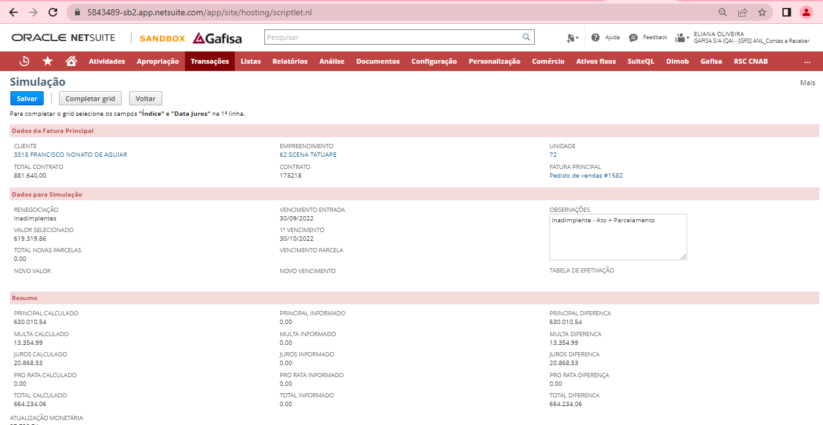

Atualização aplicando 05/2022 a 09/2022
Vencimento original | Novo Vencimento | Dias de atraso | Parcela | Multa - 2% | Juros | Valor atualizada - 30/09/2022 |  | JUROS 6 casas após a virgula
2022-05-30 | 2022-09-30 | 123 | R$ 121.07 | R$ 2.42 | R$ 4.96 | R$ 128.46 |  | Juros diario - TP | 0.031485%
2022-06-30 | 2022-09-30 | 92 | R$ 629,889.46 | R$ 12,597.79 | R$ 19,316.42 | R$ 661,803.67 |  | Juros Simples | 0.033333%
 | Calculo correto com atualização | 215 | R$ 630,010.53 | R$ 12,600.21 | R$ 19,321.38 | R$ 661,932.12
Para o calculo dos encargos os sistema está aplicando novamente o valor da atualização monetaria |  |  | R$ 37,738.74
 | Calculo Incorreto |  | R$ 667,749.27 | R$ 13,354.99

O valor exibido no campo "PRINCIPAL CALCULADO" já está com a "ATUALIZAÇÃO MONETÁRIA", porém os cpalculos de juros e multa estão sendo feitos sobre a somatória dos dois campos. Como resultado a atualização está duplicada.
Alteração feita em 14/09/2022: O valor principal está atualizando apenas de um mês para o outro e não observando o período completo

